Лист1
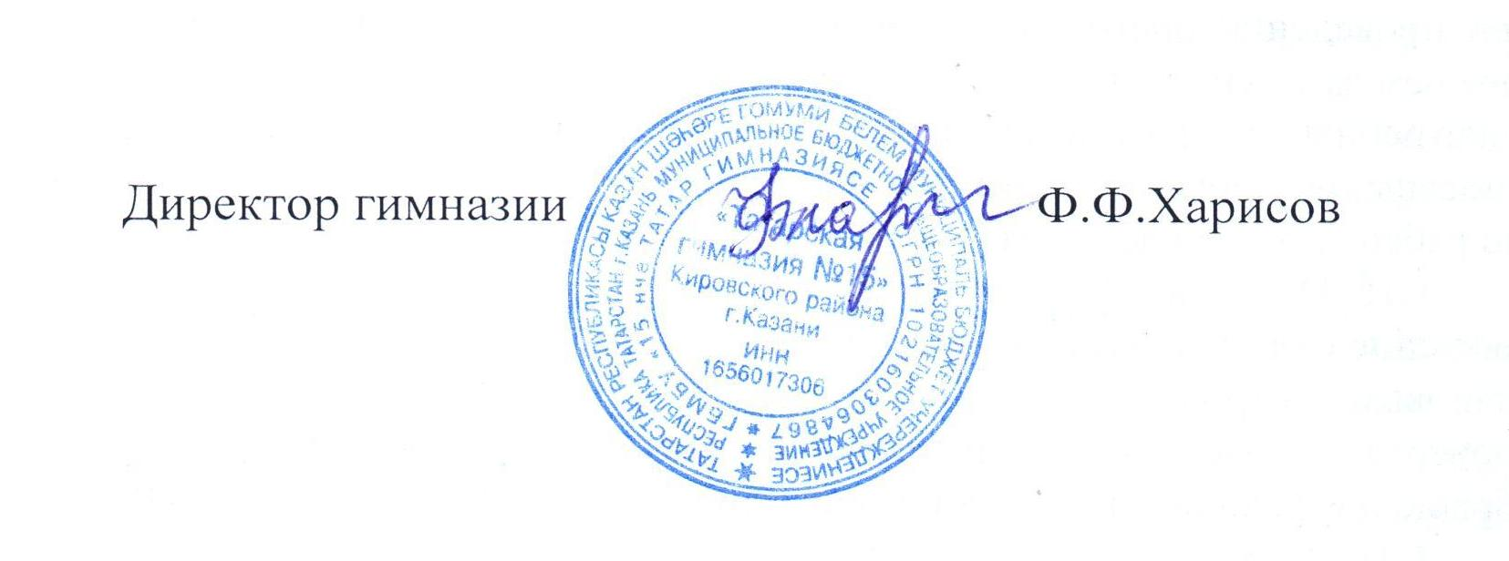
Отчет
о привлечении и расходовании внебюджетных средств, поступивших в
Гимназия 15
(наименование учреждения)
в 2018 году

Наименование показателей | Сумма, руб.
Остаток внебюджетных средств на 01.01.2018 год | 37,615.43
Всего получено внебюджетных средств в 2018 году, в том числе: | 667,083.20
От юридических лиц (указать наименовании организации и форму поступления седств - грант, благотворительная помощь и т.д.) (РОФ ВКТ на текущий ремонт) | 60,000.00
От физических лиц
От оказания платных услуг | 600,004.00
иные источники доходов (указать какие) (аренда,коммун.,металлом) | 7,079.20

Расходы внебюджетных средств в 2018 году, их них: | 665,911.18
заработная плата с начислениями | 464,423.44
прочие выплаты (суточные)
услуги связи
транспортные услуги
коммунальные услуги (тепло)
содержание имущества (укрепление материальной базы) (указываются виды закупок и затрат) ( зарядка огнетуш., тек.ремонт) | 62,528.00
прочие услуги (работы) в т.ч. | 138,959.74
оргвзносы и прочие услуги (работы) (использ.прогр.продукта) | 2,690.00
приобретение оборудования (жалюзи, стенды) | 92,601.74
приобретение материальных запасов (посуда, хозтовары) | 43,668.00
приобретение продуктов питания
приобретение медикаментов
налоги
прочие расходы
Остаток средств на 01.01.2019 года | 38,787.45

